Sheet1
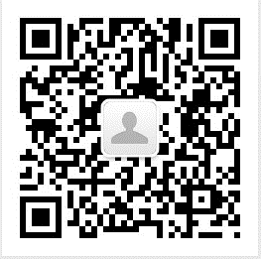
名称 | 账号 | 密码 | 注册手机 | 手机持有人 | 原始ID | 备注
叭叭游戏 | zzcwzhang@sina.com | 3914272LIUZHI | 15101006482 | 张远 | gh_9aa844a2b14b | 服务号
叭叭测试 | 965542776@qq.com | bx8JvKtoF7egc | 15101006482 | 张远 | gh_ef8062fbe195 | 服务号，测试专用
叭叭财经 | babafinance@163.com | LIUZHI888 | 15101006482 | 张远 | gh_5d4286fbcd4a | 订阅号
叭叭TV | babatelevision@163.com | LIUZHI888 | 15101006482 | 张远 | gh_c845f712a9ba | 订阅号
叭叭数据 | babadata@163.com | LIUZHI888 | 15101006482 | 张远 | gh_864ca291ec92 | 订阅号
叭叭学院 | babacollege@163.com | LIUZHI888 | 15201493086 | 邹瑜 | gh_eb57e0ba2c89 | 订阅号 正在改名（目前是新注册公众号）
叭叭趣味财经 | zouyu19870408@hotmail.com | LIUZHI888 | 15201493086 | 邹瑜 | gh_2fbfbe6d7817 | 订阅号
叭叭大咖圈 | babadkq@126.com | LIUZHI888 | 13466569692 | 张海静 | gh_a127ef6b0bf2 | 订阅号

叭叭游戏 | 叭叭财经 | 叭叭TV | 叭叭数据 | 叭叭学院 | 叭叭趣味财经 | 叭叭大咖圈

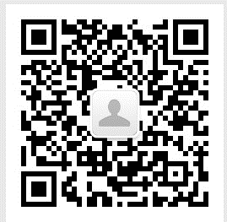
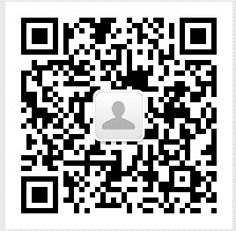
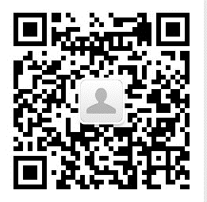
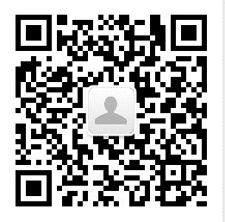
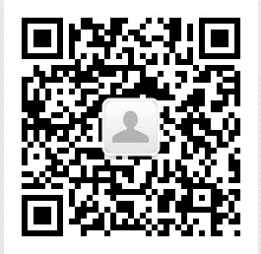
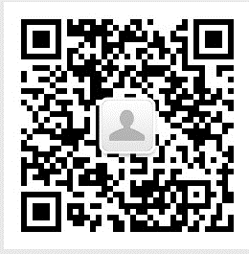

叭叭测试

